Forklaringer
Konsekvensklasser
1 | Ubetydelig | Ubetydelig personskade, f.eks. skade som behandles med førstehjelp.
2 | En viss fare | Små personskader, f.eks. skader som leder til mindre medisinsk behandling.
3 | Farlig | Personskader som leder til fravær, f.eks. tap skade (eller alternativt arbeid) |  |  |  |  |  |  | Input documents:
4 | Alvorlig | Livstruende skader eller skader som kan lede til varige mén.
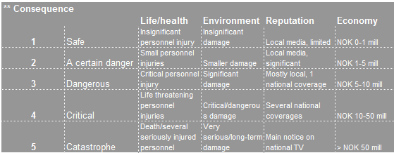
5 | Katastrofe | Død / flere personer alvorlig skadet.

Barrieretyper (Vi bruker 'MTO-begrepet'):
 | Teknisk (T) | En teknisk barriere er en barriere som virker uten noen aktiv handling fra en person, dvs. barrieren vil fysisk stoppe hendelseskjerden eller fysisk redusere konsekvensen.
 | Organisastorisk (O) | En organisatorisk barriere er relatert til organisatoriske tiltak som organisering, bemanning, etc., og er avhengig av handlinger fra mennesker for å fungere som en barriere.
 | Menneskelig (M) | En menneskelig barriere er helt avhengig av at personell gjennomfører riktig atferd og handler om f.eks. utdanning, opplæring, instrukser, prosedyrer, etc.)

Sannsynligheter basert på barrierestyrke
1 | Veldig lav | To eller flere tekniske barrierer som er uavhengige av hverandre og en M / O barriere.
2 | Lav | To uavhengige tekniske barrierer eller en teknisk og mer enn en M / O.
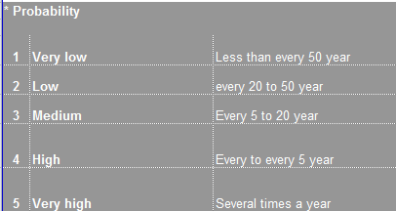
3 | Medium | En teknisk barriere og minst én M eller O.
4 | Høy | To eller flere uavhengige M og O barrierer.
5 | Veldig høy | En eller færre M / O barriere.

 |  | 1 | 2 | 3 | 4 | 5
 |  | Ubetydelig | En viss fare | Farlig | Alvorlig | Katastrofe | Forklaring til farger:
5 | Veldig høy | 5 | 10 | 15 | 20 | 25 | Rød | Ikke akseptabelt - oppgaven kan ikke gjøres uten ytterligere tiltak.
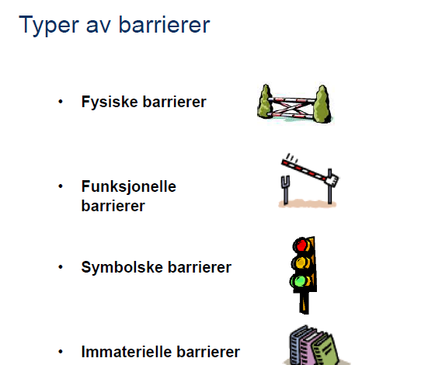
4 | Høy | 4 | 8 | 12 | 16 | 20 | Oransje | ALARP' - flere tiltak må vurderes før man gjennomfører oppgaven. Bør se på muligheten for "globale" tiltak.
3 | Medium | 3 | 6 | 9 | 12 | 15 | Gul | Tolerabel - oppgaven kan bli gjennomført, men bør vurdere flere tiltak for å ytterligere redusere risikoen.
2 | Lav | 2 | 4 | 6 | 8 | 10 | Grønn | Akseptabel - ingen behov for ytterligere tiltak.
1 | Veldig lav | 1 | 2 | 3 | 4 | 5

 | Rød: | >14
 | Oransje: | 9-14
 | Gul: | 5-8
 | Grønn: | <5

